创业板指
 |  |  |  |  |  |  |  | 2026年6月
 |  |  |  |  |  |  |  | 指数运行月报
399006 创业板指数
运行概况
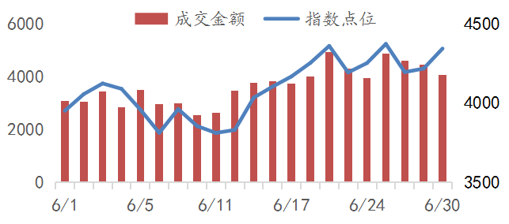
 |  |  |  |  | 本月收盘 |  |  | 4342.71
 |  |  |  |  | 涨幅(%) |  |  | 7.55
 |  |  |  |  | 涨跌(点) |  |  | 304.76
 |  |  |  |  | 成交金额(万亿） |  |  | 7.69
 |  |  |  |  | 总市值(万亿） |  |  | 12.24
 |  |  |  |  | 自由流通市值(万亿） |  |  | 7.33
 |  |  |  |  | 总市值覆盖率(%) |  |  | 54.99
 |  |  |  |  | 样本公司数量 |  |  | 100
指数对比 |  |  |  |  | 行业表现
 |  | 本月涨幅% | 本年涨幅% | 市盈率 | 行业 | 公司数量 | 权重% | 贡献点数
创业板指 |  | 7.55 | 35.58 | 47.94 | 电信业务 | 9 | 30.33 | 139.12
深证成指 |  | 4.05 | 19.82 | 31.03 | 信息技术 | 38 | 29.93 | 233.83
上证综指 |  | 0.63 | 3.16 | 16.51 | 工业 | 22 | 26.36 | -75.36
沪深300 |  | 1.78 | 7.55 | 14.94 | 医药卫生 | 11 | 3.48 | -17.84
深证100 |  | 2.22 | 19.19 | 27.21 | 金融 | 1 | 3.46 | 8.44
中证500 |  | 8.04 | 20.97 | 32.70 | 原材料 | 6 | 3.27 | 35.64
中小100 |  | 2.89 | 17.26 | 30.54 | 可选消费 | 8 | 1.70 | -12.54
科创50 |  | 26.07 | 64.25 | 258.97 | 主要消费 | 5 | 1.47 | -6.53
自由流通市值分布（亿） |  |  |  |  | 公用事业 | - | - | -
 | 最大 | 最小 | 均值 | 中位值 | 能源 | - | - | -
创业板 | 10662.85 | 36.40 | 733.01 | 273.47 | 房地产 | - | - | -
贡献前10名样本公司 |  |  |  |  | 权重前10名样本公司
代码 | 简称 | 收盘 | 涨幅% | 贡献点数 | 代码 | 简称 | 收盘 | 权重%
300502 | 新 易 盛 | 607.00 | 20.45 | 73.36 | 300308 | 中际旭创 | 1270.00 | 14.55
300308 | 中际旭创 | 1270.00 | 9.37 | 53.85 | 300750 | 宁德时代 | 393.01 | 13.57
300604 | 长川科技 | 341.42 | 62.05 | 34.07 | 300502 | 新 易 盛 | 607.00 | 10.00
300408 | 三环集团 | 166.90 | 29.60 | 27.25 | 300059 | 东方财富 | 20.38 | 3.46
300285 | 国瓷材料 | 103.18 | 103.58 | 25.43 | 300274 | 阳光电源 | 159.02 | 3.11
301308 | 江 波 龙 | 703.80 | 27.91 | 21.73 | 300476 | 胜宏科技 | 346.43 | 2.79
300666 | 江丰电子 | 368.60 | 93.80 | 21.71 | 300408 | 三环集团 | 166.90 | 2.76
300475 | 香农芯创 | 300.00 | 66.58 | 21.66 | 300394 | 天孚通信 | 302.68 | 2.49
300223 | 北京君正 | 248.90 | 58.07 | 18.62 | 301308 | 江 波 龙 | 703.80 | 2.18
300857 | 协创数据 | 339.90 | 41.83 | 18.06 | 300604 | 长川科技 | 341.42 | 2.05
深圳证券信息公司指数事业部 0755-83202239 szsi_index.service@szse.cn www.cnindex.com.cn

